Homepage
Volta ao início

 | Print Screen
 | Nota: foi utilizado o método de validação por extensão para o Chrome

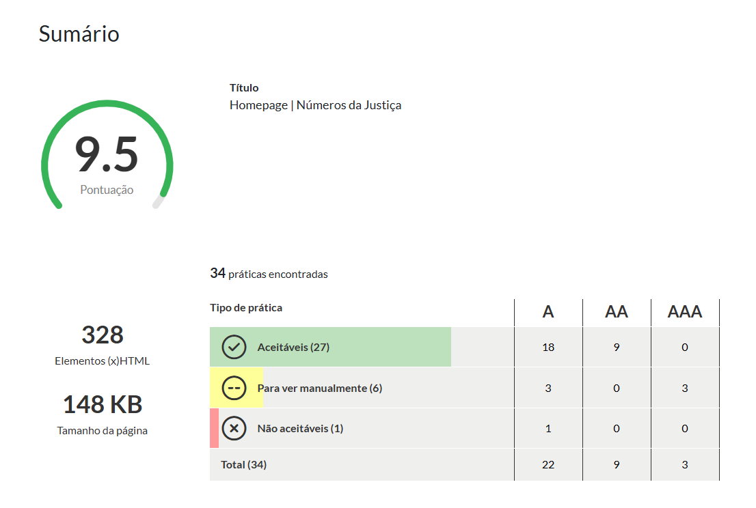

Outros indicadores
Volta ao início

 | Print Screen
 | Nota: foi utilizado o método de validação por extensão para o Chrome

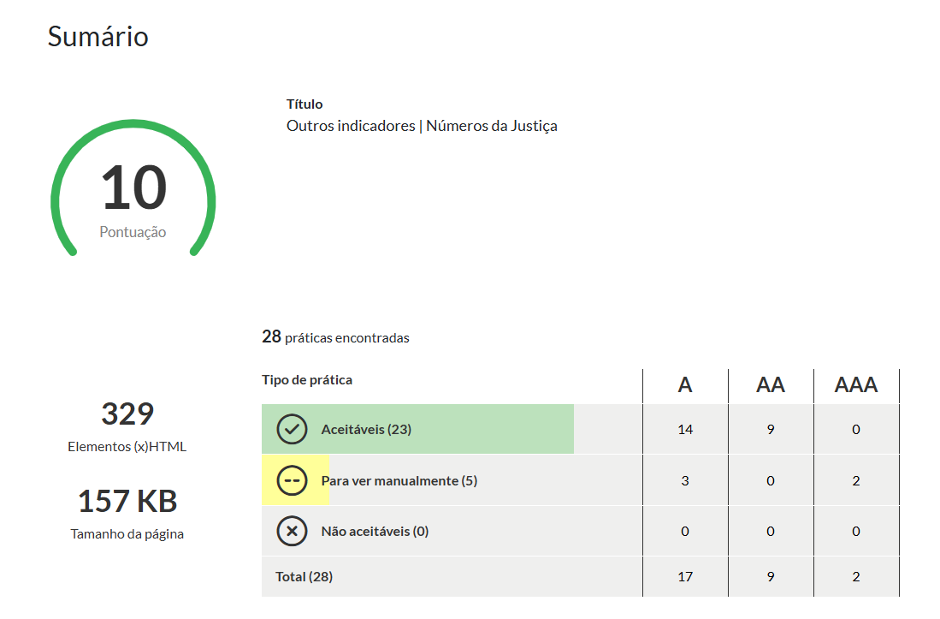

Estudos e reutilizações
Volta ao início

 | Print Screen
 | Nota: foi utilizado o método de validação por extensão para o Chrome

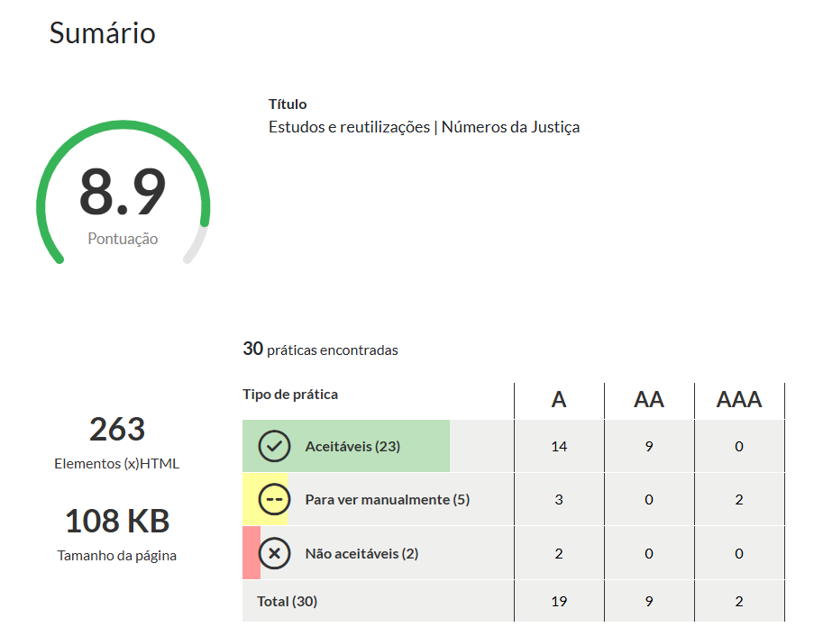

Dados abertos
Volta ao início

 | Print Screen
 | Nota: foi utilizado o método de validação por extensão para o Chrome

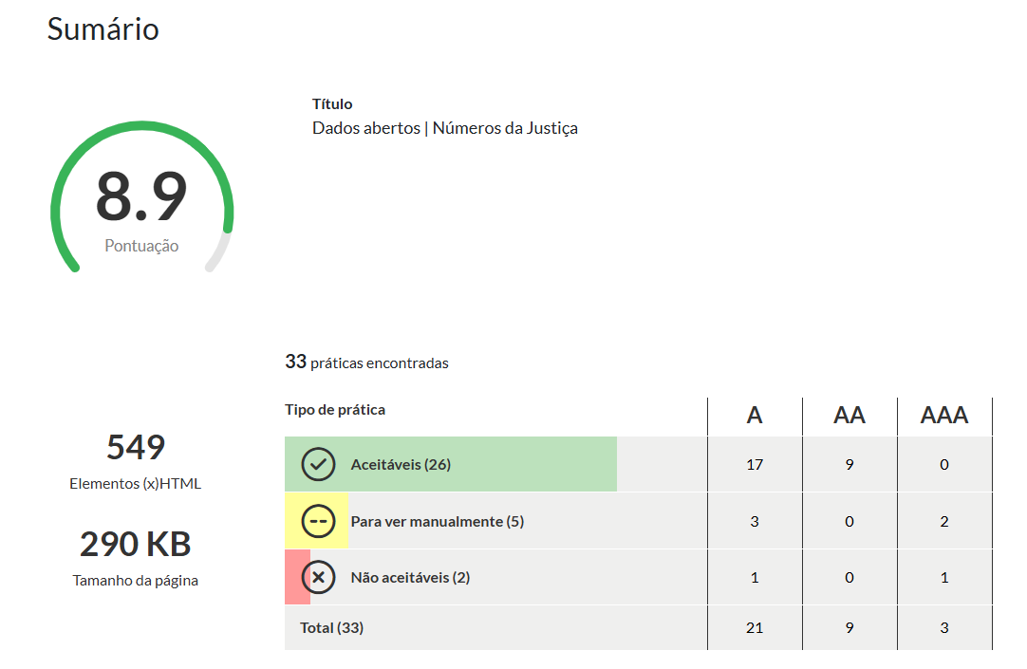

Sobre
Volta ao início

 | Print Screen
 | Nota: foi utilizado o método de validação por extensão para o Chrome

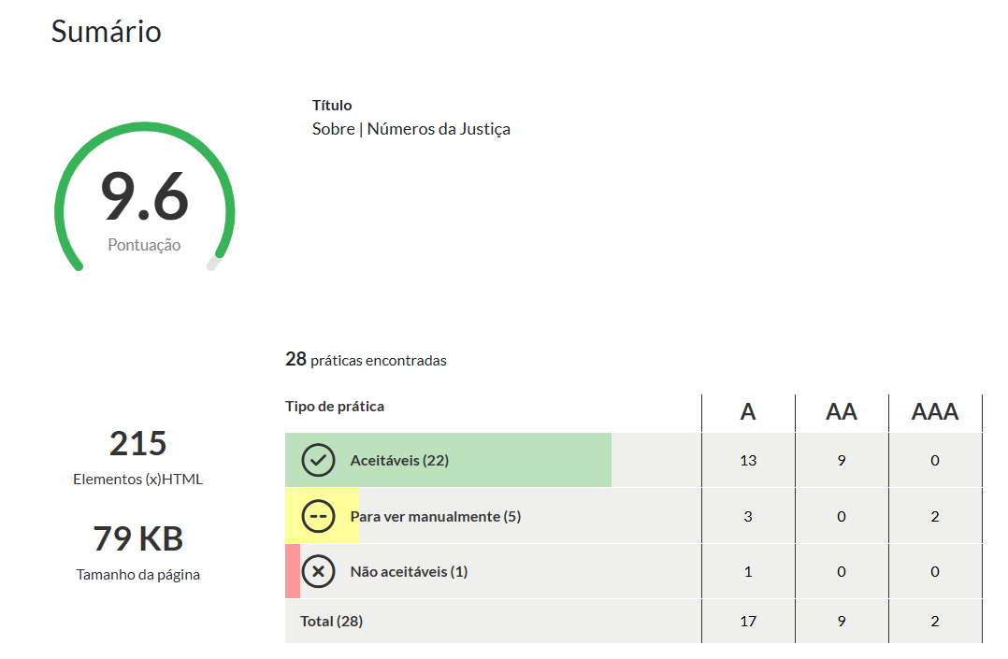

Ajuda
Volta ao início

 | Print Screen
 | Nota: foi utilizado o método de validação por extensão para o Chrome

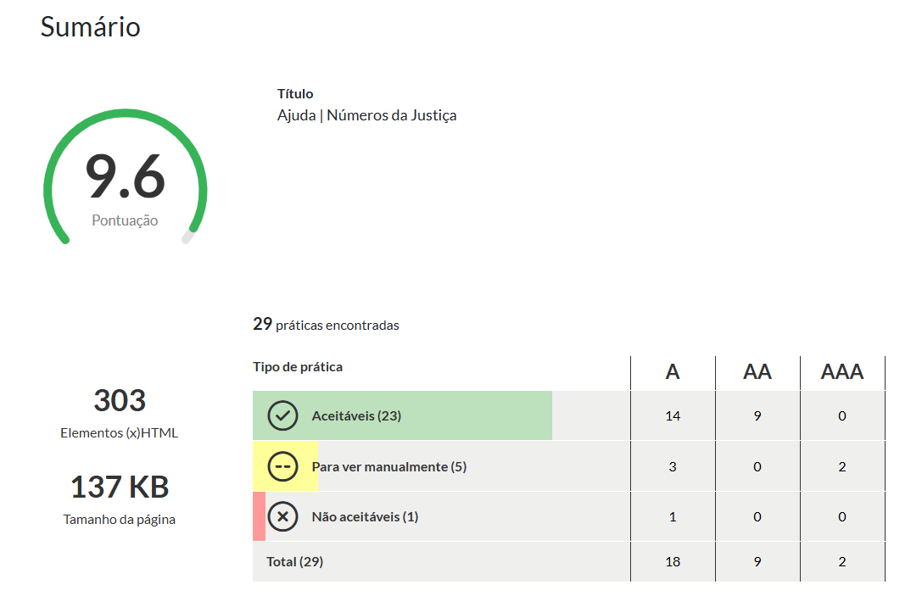

Cidadania, direitos e liberdade
Volta ao início

 | Print Screen
 | Nota: foi utilizado o método de validação por extensão para o Chrome

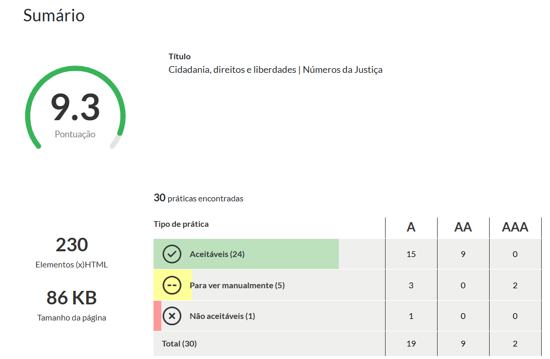

Leis sobre acesso à justiça
Volta ao início

 | Print Screen
 | Nota: foi utilizado o método de validação por extensão para o Chrome

